상품제안서
나이테 카드형 보조배터리 10000mAh C타입 USB충전[인쇄무료] | 상품코드: F30387

 |  |  |  |  |  |  | 02-412-0044 | www.easy1.co.kr
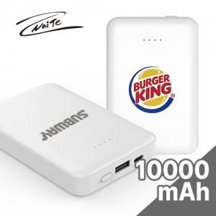

【상세/제작정보】

【인쇄/포장옵션】 | 레이저, 풀칼라, 기타 / 포장지포장

【공급단가】 | 수량 | 100~ | 300~ | 500~ | 1,000~ | 3,000~
*VAT별도 | 단가 | 7,370원 | 7,250원 | 7,080원 | 6,900원 | 6,780원

【상품 URL】 | https://dev.easy1.co.kr:443/src/goods_detail.php?gdno=30387

